Sheet1
根据安卓APP商城的调查结果，APP分类和热门APP的下载次数：
分类 | 内容 | 可否
手机游戏 | 网游，益智，动作，创意休闲，RPG，模拟经营 | ○ | 别踩白块（48万），神庙逃亡（42万），七格连击（39万），割绳子（39万），聚会玩（36万），爸爸去哪儿（31万），小3传奇（26万），开心消消乐（24万），愤怒的小鸟（16万）
娱乐休闲 | 娱乐，笑话，八卦 | ○ | MYOTee脸萌（头像制作 89万），内涵段子（笑话 62万），糗事百科（笑话 49万），图吧（图片鉴赏 41万），睡前一刻（笑话 27万次），
便捷生活 | 天气，美食，租房，查违章，票务 | ○ | 美团（448万），墨迹天气（204万），百度知道（149万），猫眼电影（149万），中华万年历（135万），大众点评（87万），网上厨房（71万）
常用工具 | 系统，搜索，输入法，浏览器，文件，压缩，wifi | ○ | wifi万能钥匙（373万），搜狗输入法（249万），猎豹清理大师（117万），字体大师（117万），讯飞输入法（支持方言，106万），千牛（淘宝卖家工作平台，53万）
系统优化 | 省电，流量，优化，备份，提速，评测，Root | × | Google文字转语音（107万），安兔兔（57万），一键Root大师（41万），wifi信号增强器（28万），360文件管理（15万），鲁大师（评测，15万）
导航地图 | 地图，导航，电子眼，拥堵规避，，定位 | × | 百度地图（322万），高德地图（196万），爱帮公交（63万），图吧导航（44万），高德导航（39万），听说交通（10万），彩虹公交（10万）
网上购物 | 商城，团购，导购，比价，超市，百货，折扣 | × | 淘宝（1162万），天猫（441万），闲鱼（二手交易，183万），京东（170万），购时光（104万），58同城（73万），聚美优品（30）万，
聊天社交 | 即时通信，短信电话，交友，婚恋，表情，论坛 | × | 旺信（1579万），QQ微信（587万），来往（461万），微博（414万），易信（63万），环聊（Google，37万），WhatsApp（24万）
书籍阅读 | 电子书，漫画，听书，阅读器，订阅 | × | 淘宝阅读（274万），掌阅iReader（136万），氧气听书（80万），多看阅读（76万），Flipboard中国版（社交新闻杂志，60万），懒人听书（57万）
影视音乐 | 电影，综艺，动漫，音乐，视频，电视剧，播放 | × | 暴风影音（296万），天天动听（277万），酷我音乐（218万），多米音乐（203万），PPTV（164万），铃声多多（116万），搜狐视频（74万），
手机安全 | 杀毒，交易安全，隐私，骚扰拦截，清理 | × | LBE安全大师（277万），百度卫士（47万），淘宝安全中心（35万），
主题壁纸 | 壁纸，猪蹄，美图 | × | 安卓壁纸（76万），优美图（48万），酷划（12万），爱壁纸（11万）
桌面美化 | 时钟，锁屏，字体，桌面 | × | 字体管家（29万），安卓桌面（2万）
办公软件 | 笔记，文档，名片，记事本，备忘，提醒 | × | WPSoffice（113万），360云盘（40万），TickTick日程管理（38万），Gmail（32万），扫描全能王（30万）
金融理财 | 记账，支付，银行，股票，彩票，理财，投资，信用卡 | × | 支付宝（828万），铜板街（272万），随手记（159万），信用卡特惠（137万），挖财（110万），
教育学习 | 外语，考试，翻译词典，公开课，技能培训，育儿 | ○ | 有道词典（74万），儿歌多多（68万），驾考宝典（57万），汽车世界（49万），问他作业（40万），贝瓦儿歌（32万），单词锁屏（28万）
摄影图像 | 相机，美颜，滤镜，相册，特效 | × | 美图秀秀（138万），快图浏览（64万），美颜相机（62万），相机360（61万），美拍（27万），美人相机（22万），秒拍（7万），
旅游出行 | 机票，酒店，公交，火车，飞机，交通，门票，景点 | × | 淘宝旅行（267万），去哪儿旅行（82万），途牛旅游（73万），景点特价门票（69万），穷游（56万），携程旅行（54万），旅游攻略（51万），考拉电子狗（40万），
健康保养 | 养生，美容，健身，减肥，寻医问药 | ○ | 薄荷（卡路里管家，38万），掌上药店（27万），每日瑜伽（25万），乐动力（21万），血压管家（15万）
新闻资讯 | 头条，新闻，杂志，报纸，期刊，资讯 | ○ | 今日头条（299万），腾讯新闻（139万），畅读（80万），网易新闻（70万），凤凰新闻（50万），虎扑看球（34万），央视新闻（19万）
其他软件 | 算命，解梦，星座 | × | 屏客来电秀（29万），猪八戒（漫画头像制作，17万），周公解梦（4万）
注：红色分类为 至少2款APP下载超过百万，证明用户群体比较大。

老人 |  | × | 用“老人”作为关键字，查询结果
 | 老人桌面(447次） |  | 下载量太低，需求群体过少
 | 老人听书（111次）

APP方案
类别 | 创意说明 | 对象 | 备考
游戏 | 互动类游戏 | 亲子 | 亲子游戏 减压益智游戏
工具 | 日程管理工具 | 白领 | 还没想好

得整个响亮的名字？


 | 亲子游戏 --- 棒棒糖大战之十万个为什么？ |  |  |  |  | 参考游戏：
 |  |  | 1. 蓝牙对战，单机 |  |  | http://www.7k7k.com/swf/21827.htm

 |  |  | 2. 单机玩法--闯关益智类

 |  |  | 目的：提高儿童颜色识别、动作认知能力。
 |  |  | 通过问答，拓展知识范围。

 |  |  | 初期： 散落不同颜色的糖果（无网格无规则，可重叠）
棒棒糖大战
之
十万个为什么
 |  |  | 开始： 手指选中一个颜色糖果，拖拽到另外一个同色糖果上，
 |  |  | 第二个糖果就被吸附上来，依次收集完所有同色的糖果，松开手指自动放到盒子里。
 |  |  | 一次收集的数量越多，分数就越高！

 |  |  | 失败： 碰到不同颜色的糖果，已经吸附的糖果又会重新散落。
 |  |  | 必须回答对一道问题才能继续进行游戏！~ （问题从十万个为什么里出）
 |  |  | （答错时，将正确答案告之，并再出一次，直到答对。）

 |  |  | 成功： 收集完所有糖果。 | 邀请好友？
 |  |  | 闯关分数可排名。
 |  |  |  |  | 随着关数的增高，难度越来越大。
 |  |  | 关卡： 每关的糖果颜色和数量不同。 |  | 数量增多 | 糖果移动速度加快

 |  |  | 道具： 变色道具（1个糖果变色），消除道具（消除1个糖果），重新排布，炸弹道具（炸掉2*2范围内糖果）
 |  |  | 得到道具方式： 每关随机赠送一个道具， 答题可赢道具

 |  |  | 3. 多人对战类

 |  |  | 初期： 可设置难度，对抗人数
 |  |  | 置闯关场景： 例如大海边，这时游戏背景变成海边景色，问题也变成大海相关。

 |  |  | 开始： 抢答问题决定哪方先开始。

 |  |  | 玩法： 基本玩法不变，每次至少收集到3个糖果（屏幕不足3个时，系统自动补齐）。
 |  |  | 手指松开后，没有收集到3个，或者碰到其他颜色，就要回答问题，答错出局。答对可继续下一轮。
 |  |  | 成功收集3个以上者，可以选择回答1题给对方使用道具（答对1题随机给一个道具）。或选择不答题。

 |  |  | 道具： 粘胶道具（下一个人玩时，随机粘住1个糖果，自己屏幕显示位置，别人屏幕不显示位置，只提示有糖果被粘住，碰到就失败）
 |  |  | 障碍道具（下一个人玩时，将全部糖果颜色置灰，需凭记忆收集）
 |  |  | 答题道具（下一个人玩时，先答对题才能玩，答错直接换人）

 |  |  | 结束： 收集完所有糖果。
 |  |  | 看谁的分数高谁赢。

 |  |  | 4. 题目可随时更新

 |  |  | 技术要求不高。

 |  |  | 休闲小游戏，可以自己闲暇时玩。也可作为亲子游戏和孩子一起玩。

 |  |  | 玩的过程中，又能学到很多知识。

分数道具显示区

界面
 | 加载界面 | 主界面


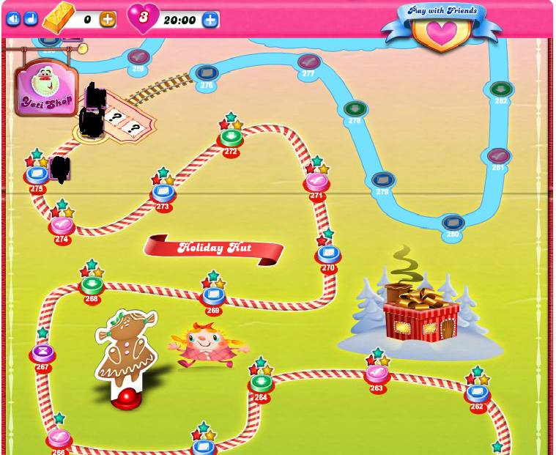
 |  |  | 从加载画面直接迁移到主画面。
 |  |  | 主要区域显示着目前的过关状况，点击某一关可以直接进入该关。

棒棒糖大战
之
十万个为什么
 |  |  | 头部显示设置、音乐图标，右上角显示开发小组的相关信息。

拼命加载中.......

要考虑的问题
1、名字需要再斟酌。
去掉棒棒糖，理由是可以游戏的对象应该
更广泛，比如数字、树叶、几何图形、糖果等，
限制在棒棒糖不太好。
另外名字应该取得特别些，让人一下子印象深刻。

名字的例子：
 | 找兄弟
 | 找朋友

00：58 240

 |  |  | 随后小图片们随意散落。
 |  |  | 顶部依次为本关剩余机会，剩余时间，目前的得分

 |  |  | （是否应该显示该关的目标得分）

 |  |  | 设置和音乐图标同主界面的功能。

 |  |  | 中间还有一个收集桶。收集到的图片会落入此桶。

 |  |  | 另外还有一个返回到主界面的按钮。

 |  |  | 设置里还要能够设定下面的时间量。
 |  |  | 一次允许的游戏时间。
 |  |  | 一天中允许的游戏时间。

 |  |  | 过关成功的话，显示过关成功，并显示该关的成绩信息（比如几星级，各个颜色分别得了多少分？）
 |  |  | 成功的定义如下：
 |  |  | 1、清空界面上的所有物品。
 |  |  | 2、在规定的时间内。
 |  |  | 3、得分高于指定值。

你真棒！过关成功了。



 |  |  | 如果过关失败的话，则提示过关失败的信息。
 |  |  | 一旦触发如下任一条件，则为失败。
 |  |  | 1、桌面未清理完毕。
 |  |  | 2、时间到。
你还要加油哦！！
 |  |  | 3、清楚完所有物品，但分值低于指定值。

去答题喽~~~~~
 |  |  | 失败后，将有如下情况
 |  |  | 1、可玩次数为零了，必须去答题来获取可玩次数。
 |  |  | 2、可以回主界面。
 |  |  | 3、重玩此关。

再挑战一次

回到主界面

